Standortdaten+ FuPI aus Netsite
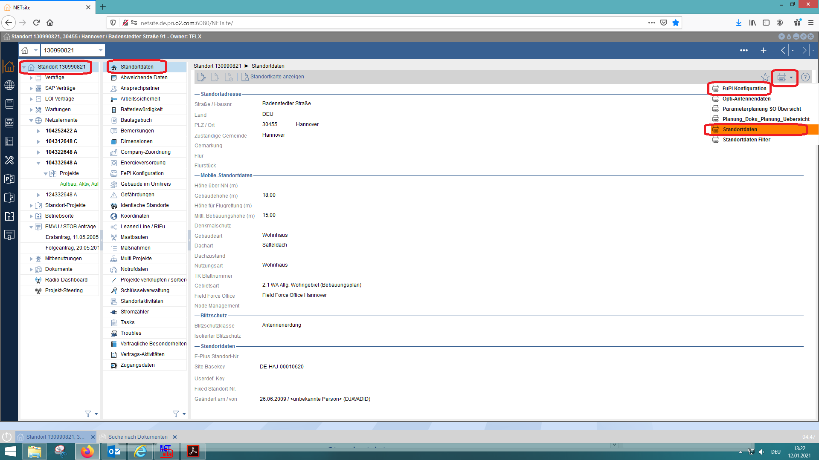

Ansprechpartner
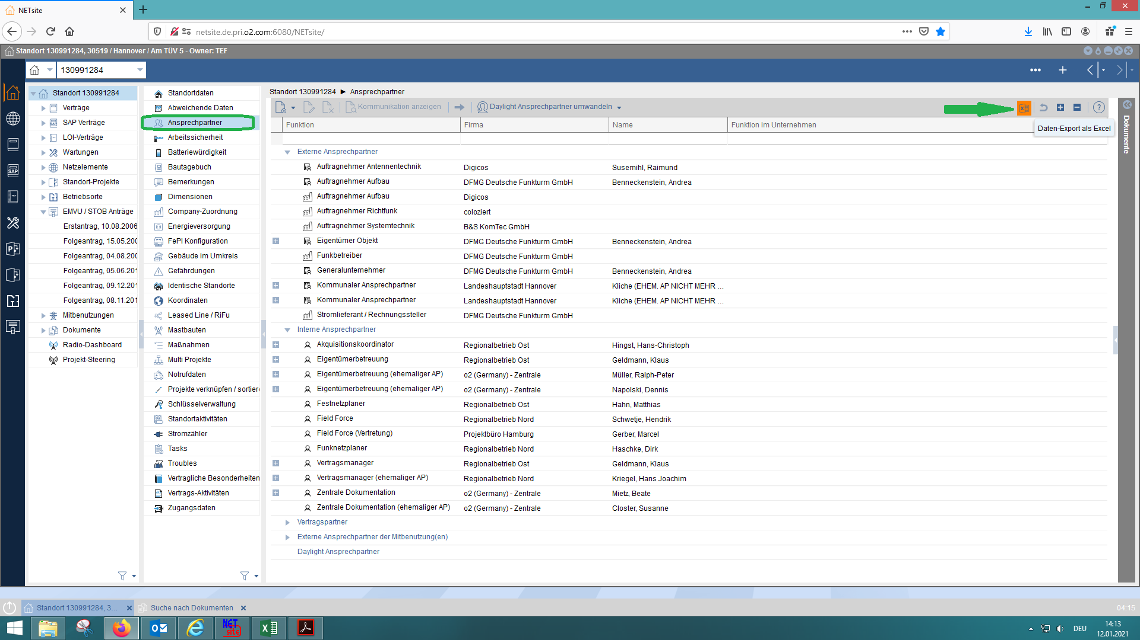

Energieversorgung
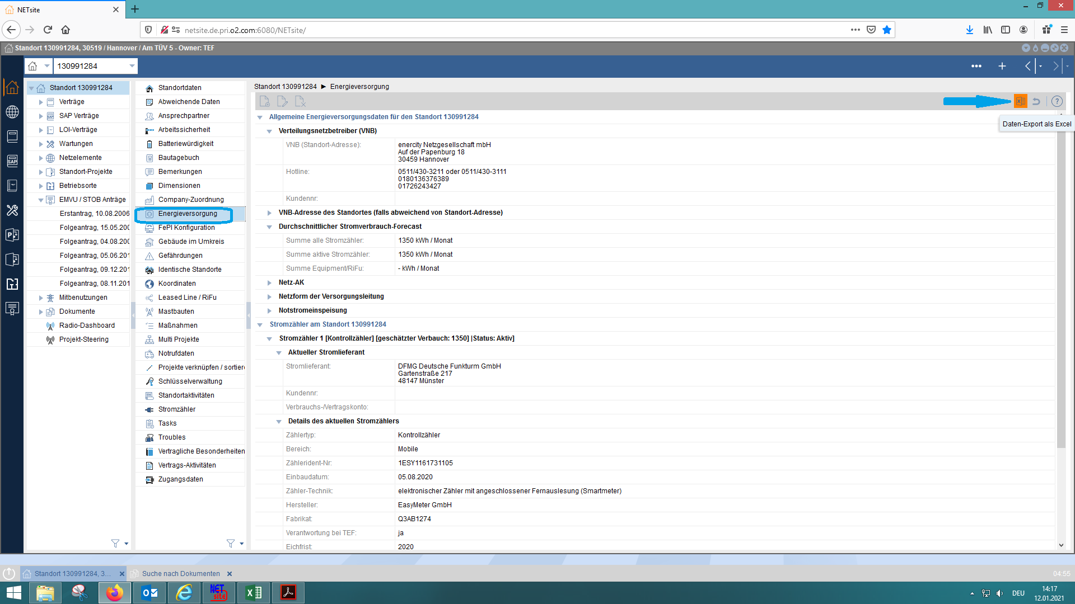

Radio Dashboard
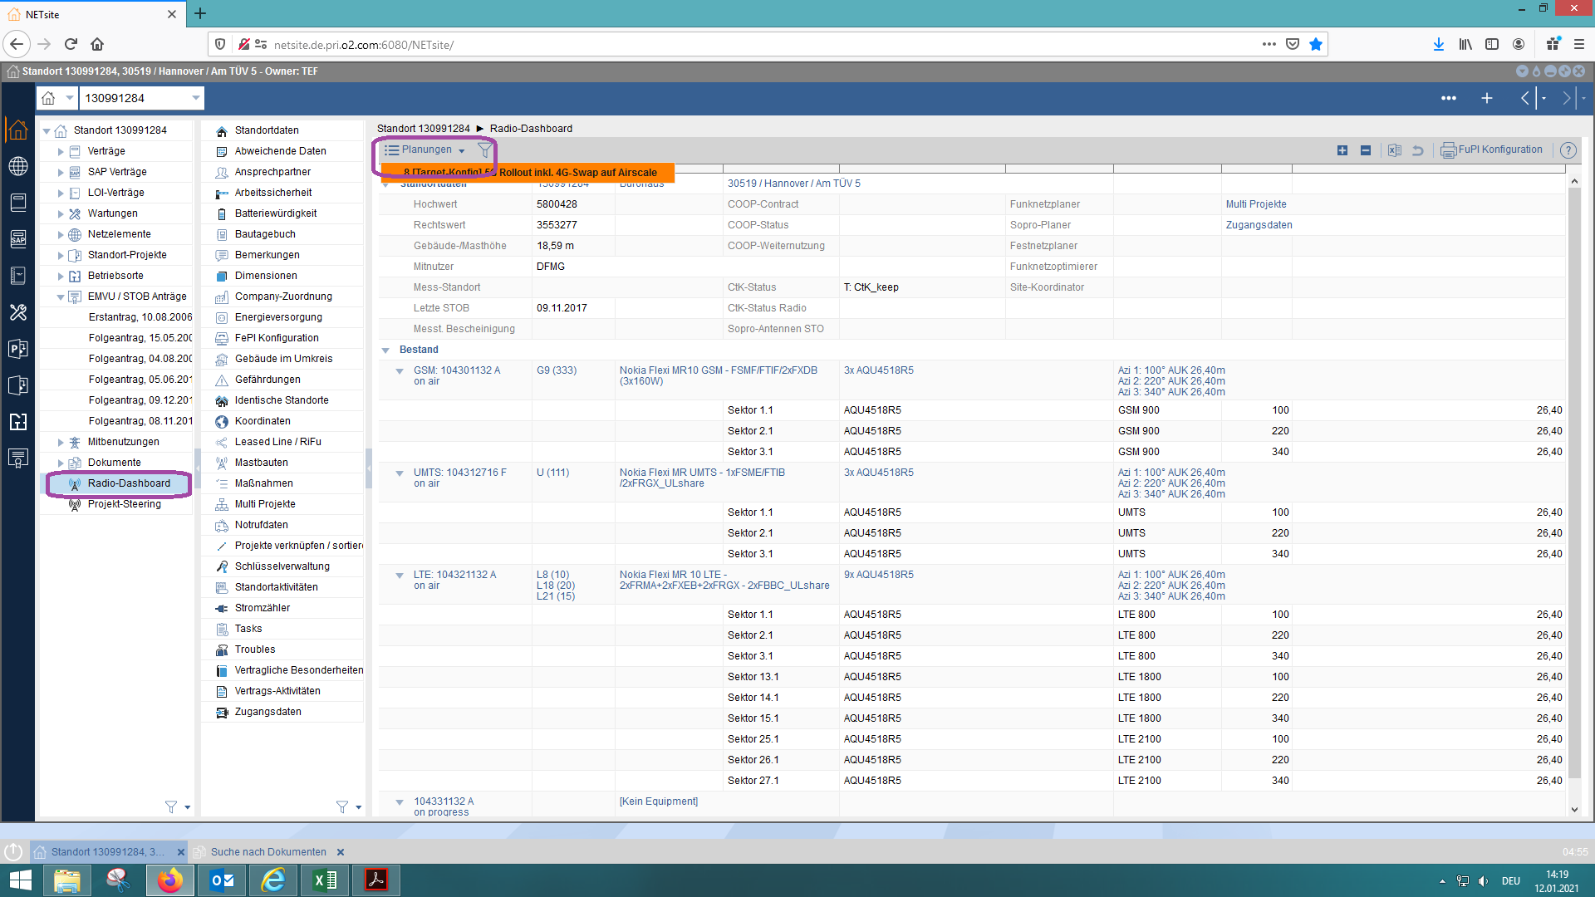
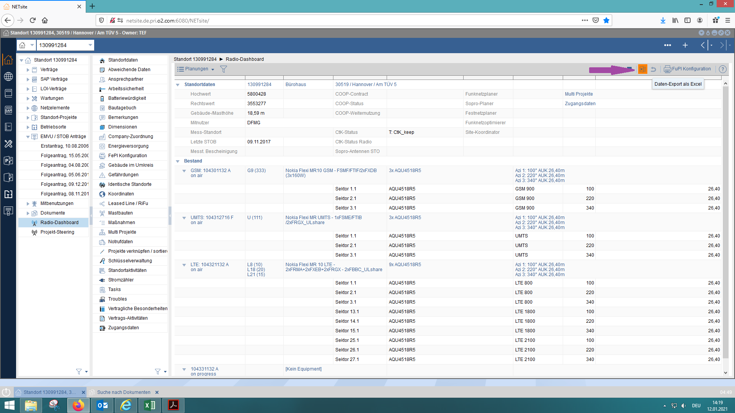
*Bitte achten Sie drauf, dass nicht nur Bestand auf die Excel-Liste steht sondern auch Planungen.

Bilder zu den offenen Troubles
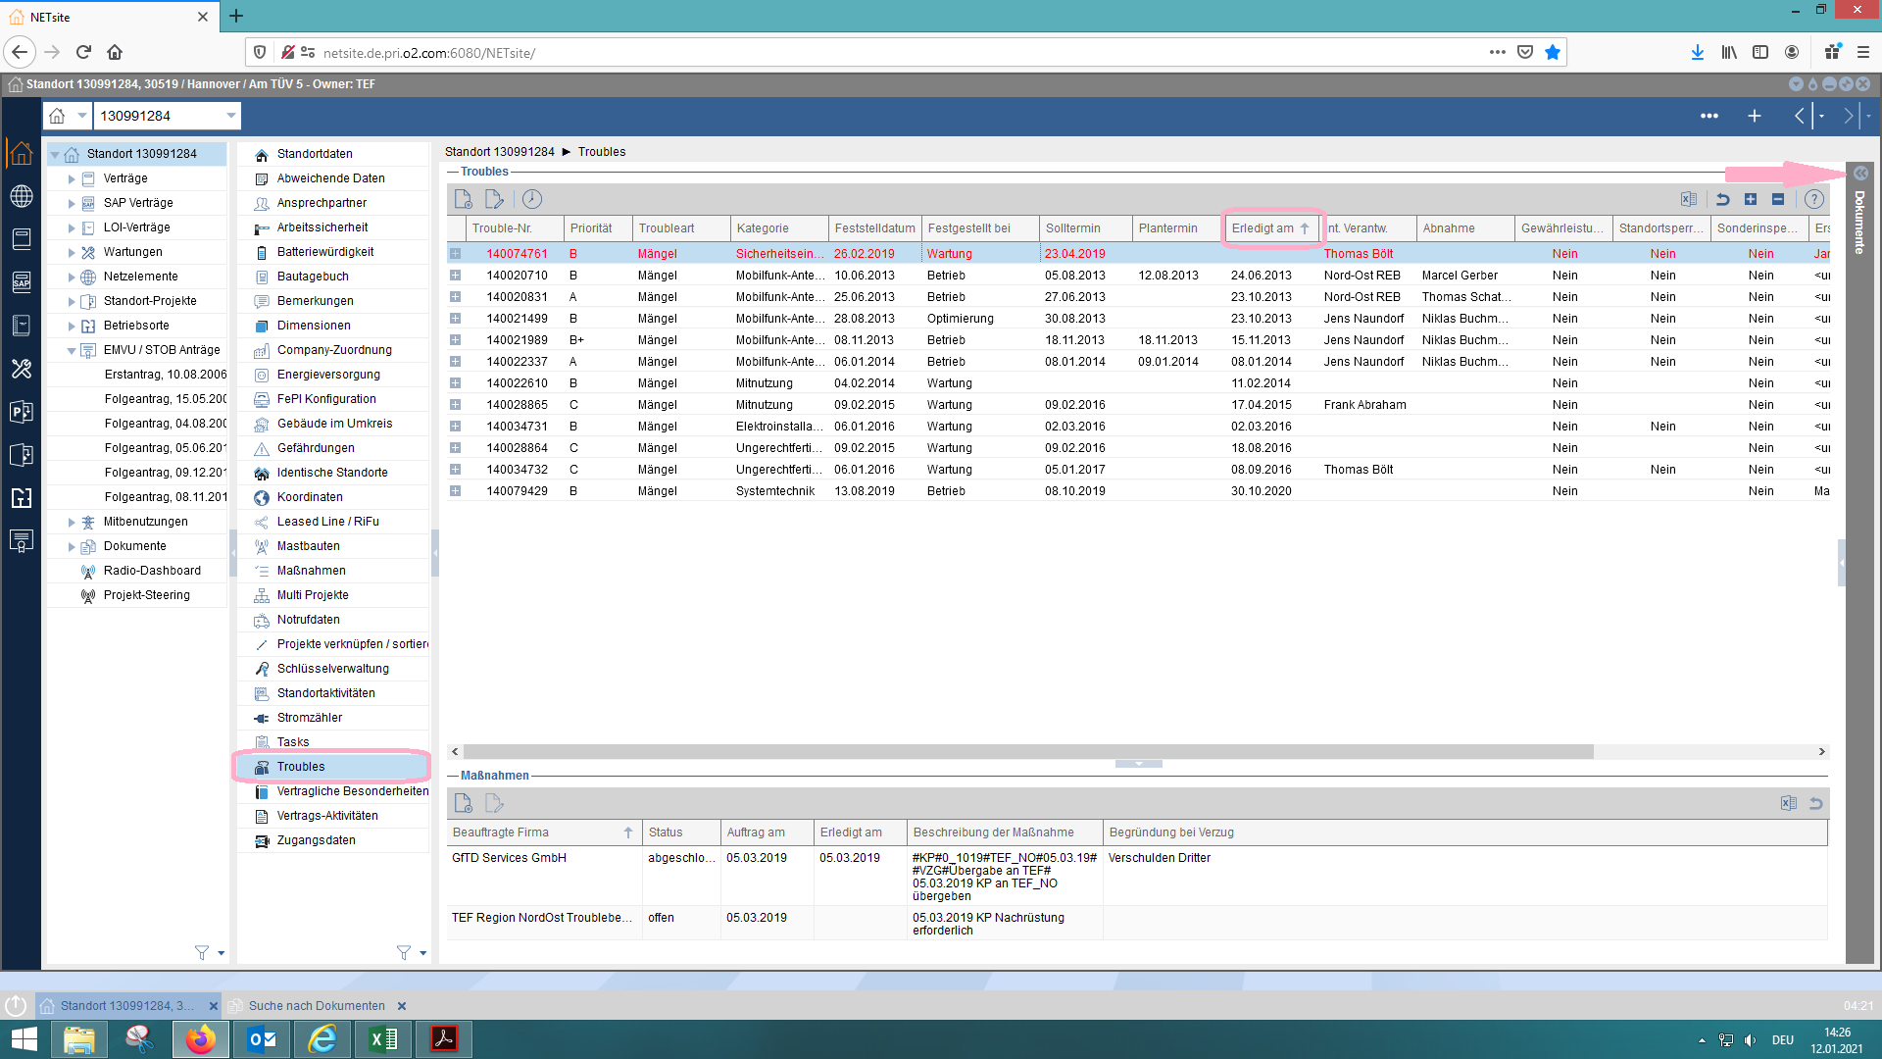
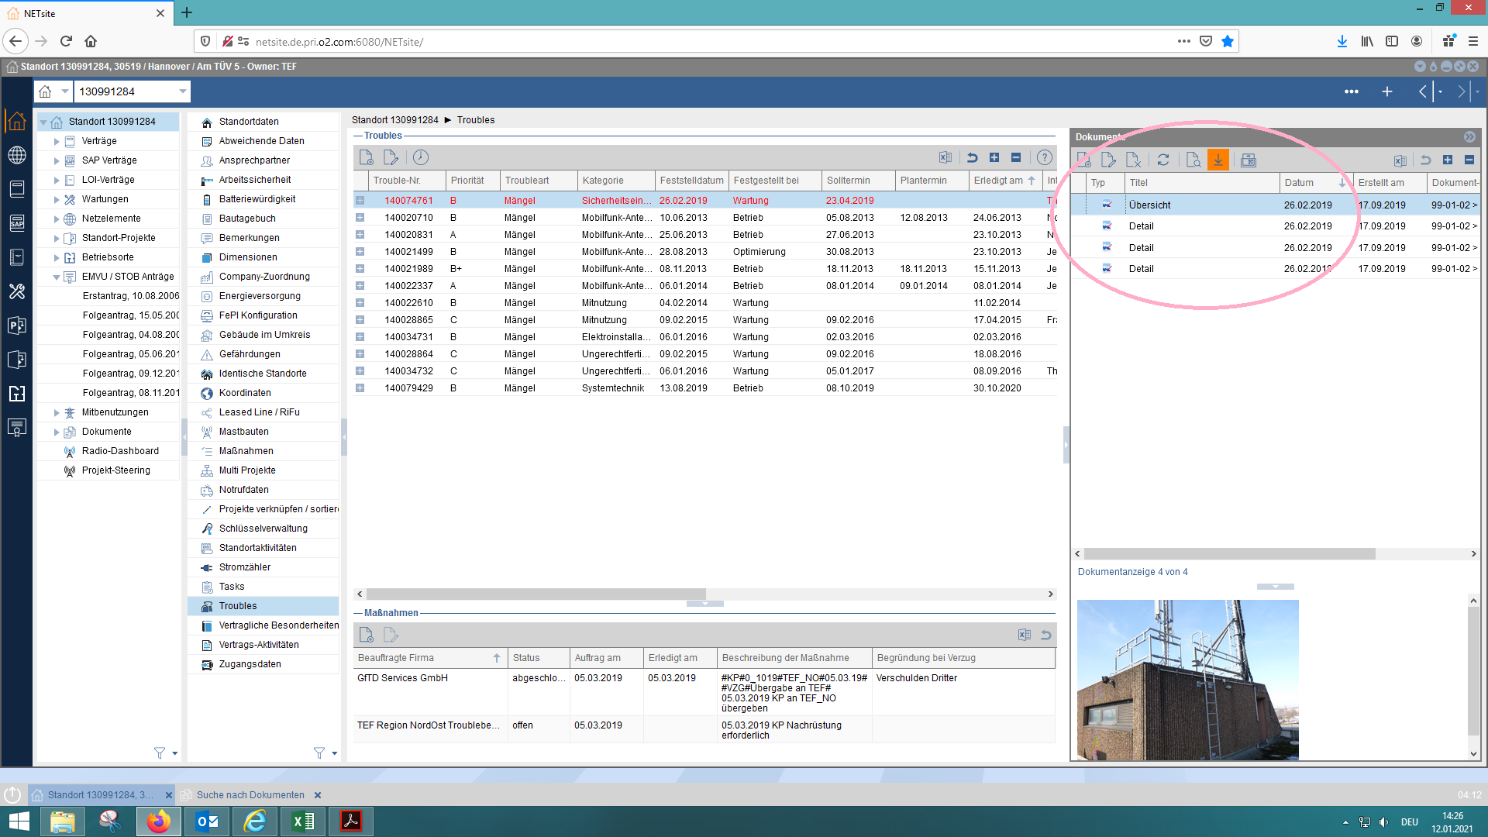
*bitte die Beschrift der Bildern auch anpassen um schnell zuzuordnen.

Mängel 91d
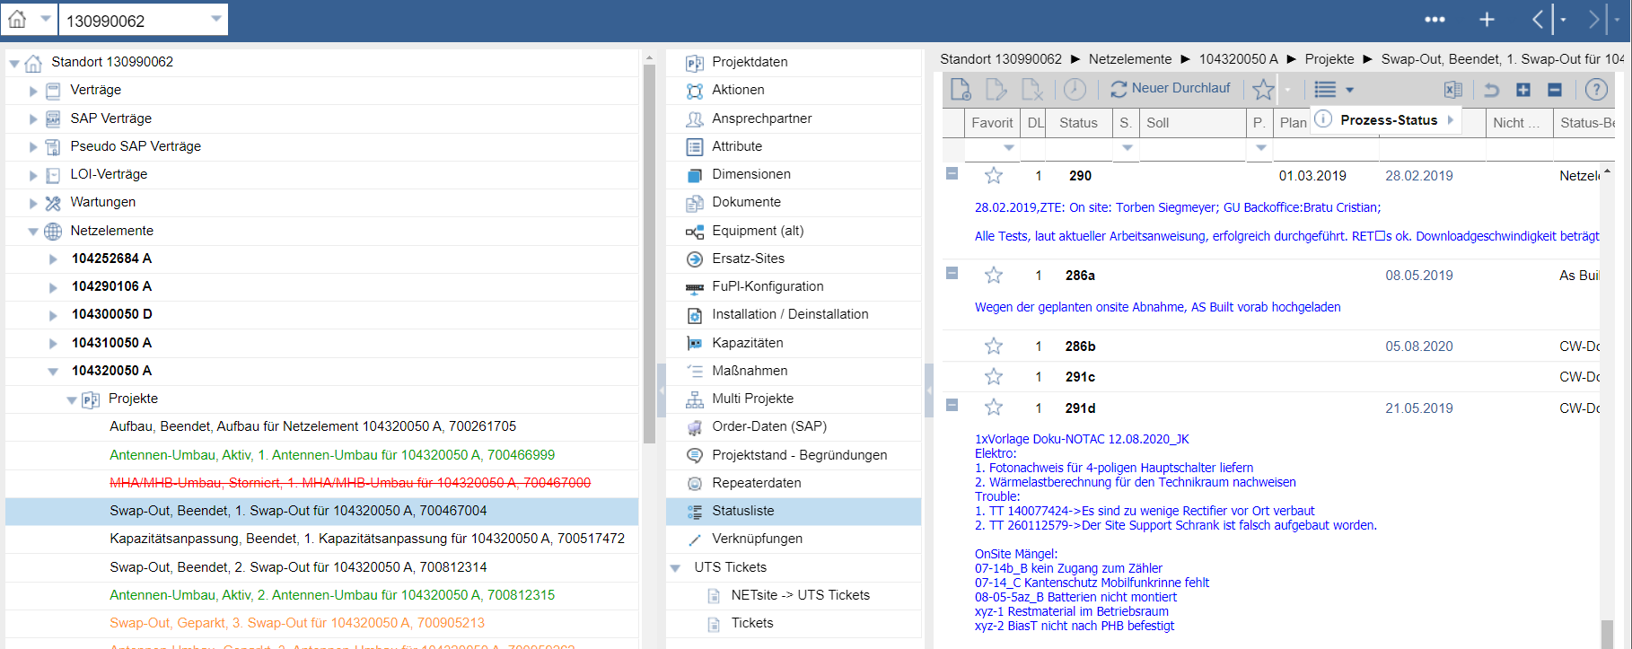
in diesem Fall, weil SWAP BM ist es der 291d

